Sheet1
访客环比分析
【任务要求】
1、5月访客数相比于4月环比增长量是（ ），环比增长率是（ ）。（计算结果使用百分数，四舍五入保留两位小数）

【知识要点】
环比增长量=同期—上期 环比增长率=（同期-上期）/上期

【重要技能点】
1、学会应用环比增长率的公式

【关键操作步骤】
公式的使用：环比增长量=同期—上期 环比增长率=（同期-上期）/上期

 |  |  | 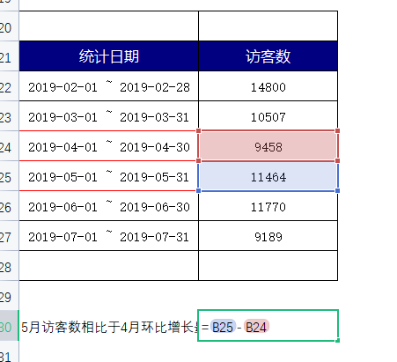 1、根据题目要求：5月访客数相比于4月环比增长量是（ ） 选出 5月与4月的数据： 套用公式：环比增长量=同期—上期 因此：5月访客数-4月访客数 5月访客数相比于4月环比增长量是（2006 ） | 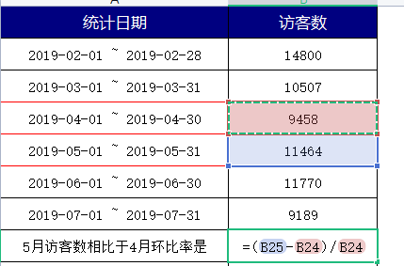 2、根据题目要求：5月访客数相比于4月环比增长率是（ ）（计算结果使用百分数，四舍五入保留两位小数） 套用公式： 环比增长率=（同期-上期）/上期 因此：（5月访客数-4月访客数）/4月访客数 5月访客数相比于4月环比增长率是（21%）（计算结果使用百分数，四舍五入保留两位小数）
统计日期 | 访客数
2019-02-01 ~ 2019-02-28 | 14800
2019-03-01 ~ 2019-03-31 | 10507
2019-04-01 ~ 2019-04-30 | 9458
2019-05-01 ~ 2019-05-31 | 11464
2019-06-01 ~ 2019-06-30 | 11770
2019-07-01 ~ 2019-07-31 | 9189
5月访客数相比于4月环比率是 | 0.21209558046 | 21%
5月访客数相比于4月环比增长量是 | 2006

